SVPE01
Equipo: CodeUnity Proyecto: Sistema de Vinculación de Proyectos Emprendedores |  |  |  |  |  |  |  |  | Fecha: 09/07/2025
 |  | TÍTULO DE LA PRUEBA | PRIORIDAD | ID DE CASO DE PRUEBA | NÚMERO DE PRUEBA | FECHA DE LA PRUEBA |  | CLAVE DE PRIORIDAD
 |  | Alta de proyectos | ALTO | RF01 | SVPE01 | 06/28/2025 |  | BAJO
 |  | DESCRIPCIÓN DE LA PRUEBA |  | PRUEBA DISEÑADA POR | PRUEBA EJECUTADA POR | FECHA DE EJECUCIÓN |  | MEDIO
 |  | Validar que el sistema permita registrar un nuevo proyecto mediante un formulario con los campos: líder, categoría, estatus, nombre, propuesta y documento PDF. El sistema debe leer automáticamente el contenido del PDF para completar los campos restantes. Además, el sistema no debe permitir registrar proyectos duplicados (es decir, con el mismo nombre y datos clave). |  | Adalberto Camargo Martinez | Adalberto Camargo Martinez | 06/29/2025 |  | ALTO

 |  | DESCRIPCIÓN DE LA PRUEBA |  | DEPENDENCIAS DE PRUEBA | CONDICIONES DE PRUEBA |  | CONTROL DE PRUEBAS
 |  | Probar la funcionalidad del formulario de registro y validación contra duplicados. |  | Módulo de autenticación funcionando. Permisos de usuario correctamente configurados. | El usuario debe haber iniciado sesión con permisos para registrar proyectos. El formulario debe estar accesible. Se debe intentar registrar dos veces el mismo proyecto. El formulario debe estar accesible desde el menú principal. |  | Se verificó que el formulario guarde correctamente el proyecto. Pero no muestSe observa que el sistema permite guardar un mismo proyecto más de una vez, lo cual representa un error funcional.

 | ID DE PASO | DESCRIPCIÓN DEL PASO | FECHA DE LA PRUEBA | RESULTADOS ESPERADOS | RESULTADOS REALES | APROBAR / REPROBAR | NOTAS ADICIONALES
 | 1 | Iniciar sesión como usuario con permisos | 06/28/2025 | El sistema permite el acceso al módulo | Acceso exitoso | Aprobar
 | 2 | Ingresar al formulario Nuevo Proyecto | 06/30/2025 | Se muestra el formulario correctamente | Formulario visible | Aprobar
 | 3 | Llenar todos los campos y generar PDF | 06/30/2025 | Campos se llenan y el sistema lee el pdf | El pdf no se visualizo bien, falto información. | Reprobar | Que se vea toda la información en orden e incluir una barra de formato
 | 4 | Guardar el proyecto | 06/30/2025 | Proyecto guardado con mensaje de éxito | No muestra ningun mensaje | Reprobar | Que muestre un mensaje "Proyecto guardado correctamente"
 | 5 | Intentar registrar el mismo proyecto otra vez | 06/30/2025 | El sistema debería rechazar proyectos duplicados | El sistema guarda el duplicado sin advertencia | Reprobar | Falta validación contra duplicados
 | 6 | Registrar un proyecto con algunos campos vacíos | 06/30/2025 | Proyecto guardado sin salertas | Proyecto guardado correctamente | Reprobar | No marca mensaje de que no es necesario llenar los campos

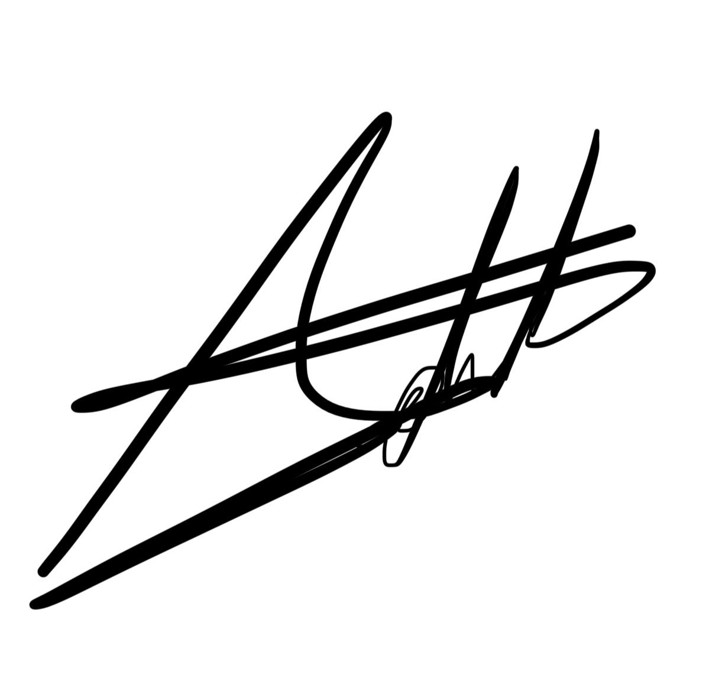
Realizado por:
Camargo Martínez Adalberto
Revisado por:
Ortiz Medina Octavio
Aprobado por:
García Aguazul Ángel

SVPE02
Equipo: CodeUnity Proyecto: Sistema de Vinculación de Proyectos Emprendedores |  |  |  |  |  |  |  |  | Fecha: 09/07/2025
 |  | TÍTULO DE LA PRUEBA | PRIORIDAD | ID DE CASO DE PRUEBA | NÚMERO DE PRUEBA | FECHA DE LA PRUEBA |  | CLAVE DE PRIORIDAD
 |  | Visualización de proyectos | ALTO | RF02 | SVPE02 | 06/30/2025 |  | BAJO
 |  | DESCRIPCIÓN DE LA PRUEBA |  | PRUEBA DISEÑADA POR | PRUEBA EJECUTADA POR | FECHA DE EJECUCIÓN |  | MEDIO
 |  | Verificar que al ingresar a la vista de proyectos se muestre una tabla con todos los proyectos registrados. La tabla debe mostrar nombre, fecha de alta y un apartado con acciones (editar y eliminar). |  | Adalberto Camargo Martinez | Adalberto Camargo Martinez | 07/01/2025 |  | ALTO

 |  | DESCRIPCIÓN DE LA PRUEBA |  | DEPENDENCIAS DE PRUEBA | CONDICIONES DE PRUEBA |  | CONTROL DE PRUEBAS
 |  | Acceder a la vista de proyectos y verificar la presentación de la tabla con datos. |  | Al menos 2 proyectos deben existir previamente en la base de datos. Módulo de creación de proyectos funcional. | Usuario con permisos de consulta autenticado. Base de datos correctamente poblada. |  | La tabla se visualiza, pero no muestra el campo "Fecha de alta" como se especificó en los requisitos.

 | ID DE PASO | DESCRIPCIÓN DEL PASO | FECHA DE LA PRUEBA | RESULTADOS ESPERADOS | RESULTADOS REALES | APROBAR / REPROBAR | NOTAS ADICIONALES
 | 1 | Iniciar sesión como usuario con permisos | 07/01/2025 | Acceso correcto al sistema | Acceso exitoso | Aprobar
 | 2 | Navegar a la vista de proyectos | 07/01/2025 | Se muestra la tabla de proyectos | Tabla visible | Aprobar
 | 3 | Verificar columnas de la tabla | 07/01/2025 | Debe mostrar: nombre, fecha de alta, acciones | No se muestra la fecha de alta | Reprobar | Revisar código o pantalla de tabla
 | 4 | Probar los botones de ver, editar y eliminar | 07/01/2025 | Deben funcionar correctamente | Los botones de ver y editar al momento de darloes click no arroga la información | Reprobar | Revisar código

Realizado por:
Camargo Martínez Adalberto
Revisado por:
Ortiz Medina Octavio
Aprobado por:
García Aguazul Ángel

SVPE03
Equipo: CodeUnity Proyecto: Sistema de Vinculación de Proyectos Emprendedores |  |  |  |  |  |  |  |  | Fecha: 09/07/2025
 |  | TÍTULO DE LA PRUEBA | PRIORIDAD | ID DE CASO DE PRUEBA | NÚMERO DE PRUEBA | FECHA DE LA PRUEBA |  | CLAVE DE PRIORIDAD
 |  | Búsqueda de proyectos | MEDIO | RF03 | SVPE03 | 07/02/2025 |  | BAJO
 |  | DESCRIPCIÓN DE LA PRUEBA |  | PRUEBA DISEÑADA POR | PRUEBA EJECUTADA POR | FECHA DE EJECUCIÓN |  | MEDIO
 |  | Comprobar que la barra de búsqueda permita filtrar los proyectos correctamente utilizando cualquier dato del proyecto (nombre, líder, categoría, etc.). |  | Adalberto Camargo Martinez | Adalberto Camargo Martinez | 07/03/2025 |  | ALTO

 |  | DESCRIPCIÓN DE LA PRUEBA |  | DEPENDENCIAS DE PRUEBA | CONDICIONES DE PRUEBA |  | CONTROL DE PRUEBAS
 |  | Buscar proyectos mediante diferentes datos y verificar que el filtrado sea correcto. . |  | Múltiples proyectos deben estar registrados con datos diversos (nombre, categoría, líder, etc.). El módulo de visualización debe estar funcionando correctamente. | Usuario con acceso al listado de proyectos. Base de datos poblada con variedad de registros. |  | El sistema filtra correctamente los proyectos con base en los criterios ingresados en la barra de búsqueda.

 | ID DE PASO | DESCRIPCIÓN DEL PASO | FECHA DE LA PRUEBA | RESULTADOS ESPERADOS | RESULTADOS REALES | APROBAR / REPROBAR | NOTAS ADICIONALES
 | 1 | Iniciar sesión como usuario con permisos | 07/03/2025 | Acceso correcto al sistema | Acceso exitoso | Aprobar
 | 2 | Navegar a la vista de proyectos | 07/03/2025 | Se muestra la tabla de proyectos | Tabla visible | Aprobar
 | 3 | Escribir diferentes criterios en la barra de búsqueda | 07/03/2025 | Se deben mostrar resultados relacionados | Resultados correctos según el término ingresado | Aprobar
 | 4 | Buscar un dato inexistente | 07/03/2025 | No debe mostrar resultados | Muestra "No se encontraron proyectos" | Aprobar | Agregar un botón de regresar al listado de proyectos

Realizado por:
Camargo Martínez Adalberto
Revisado por:
Ortiz Medina Octavio
Aprobado por:
García Aguazul Ángel

SVPE04
Equipo: CodeUnity Proyecto: Sistema de Vinculación de Proyectos Emprendedores |  |  |  |  |  |  |  |  | Fecha: 09/07/2025
 |  | TÍTULO DE LA PRUEBA | PRIORIDAD | ID DE CASO DE PRUEBA | NÚMERO DE PRUEBA | FECHA DE LA PRUEBA |  | CLAVE DE PRIORIDAD
 |  | Edición de Proyectos | ALTO | RF04 | SVPE04 | 07/03/2025 |  | BAJO
 |  | DESCRIPCIÓN DE LA PRUEBA |  | PRUEBA DISEÑADA POR | PRUEBA EJECUTADA POR | FECHA DE EJECUCIÓN |  | MEDIO
 |  | Valiodar que el usuario pueda editar un proyecto existente, incluyendo cambios en el documento PDF y que estos se reflejen corecctamente a la base de datos. |  | Adalberto Camargo Martinez | Adalberto Camargo Martinez | 07/04/2025 |  | ALTO

 |  | DESCRIPCIÓN DE LA PRUEBA |  | DEPENDENCIAS DE PRUEBA | CONDICIONES DE PRUEBA |  | CONTROL DE PRUEBAS
 |  | Verificar que se pueda editar un proyecto y que lo cambios se guarden correctamente |  | Al menos un proyecto debe estar previamente registrado. El usuario debe tener los permisos de edición. | El botón de editar debe estar habilitado Cambios deben reflejarse en la base de datos |  | El sistema permitió editar correctamente un proyecto existente. Se realizaron modificaciones en los campos del formulario y en el documento PDF, y los cambios se reflejan en la base de datos.

 | ID DE PASO | DESCRIPCIÓN DEL PASO | FECHA DE LA PRUEBA | RESULTADOS ESPERADOS | RESULTADOS REALES | APROBAR / REPROBAR | NOTAS ADICIONALES
 | 1 | Iniciar sesión con usuario con permisos de edición | 07/04/2025 | Acceso permitido | Acceso exitoso | Aprobar
 | 2 | Acceder a la lista de proyectos | 07/04/2025 | Tabla con proyectos visibles | Tabla visible | Aprobar
 | 3 | Presionar el botón de editar | 07/04/2025 | Se visualiza los campos de texto | Si cambia la información correctamente en la base de datos y al general el PDF nuevamente | Aprobar
 | 4 | Cambiar campos y actualizar documento PDF | 07/04/2025 | Cambios se guardan en la base de datos y muestra mensaje de exitoso | Proyecto actualizado correctamente | Aprobar | Pendiente el mensaaje

Realizado por:
Camargo Martínez Adalberto
Revisado por:
Ortiz Medina Octavio
Aprobado por:
García Aguazul Ángel

SVPE05
Equipo: CodeUnity Proyecto: Sistema de Vinculación de Proyectos Emprendedores |  |  |  |  |  |  |  |  | Fecha: 09/07/2025
 |  | TÍTULO DE LA PRUEBA | PRIORIDAD | ID DE CASO DE PRUEBA | NÚMERO DE PRUEBA | FECHA DE LA PRUEBA |  | CLAVE DE PRIORIDAD
 |  | Eliminación de Proyectos | ALTO | RF05 | SVPE05 | 07/04/2025 |  | BAJO
 |  | DESCRIPCIÓN DE LA PRUEBA |  | PRUEBA DISEÑADA POR | PRUEBA EJECUTADA POR | FECHA DE EJECUCIÓN |  | MEDIO
 |  | Verificar que el sistema permita eliminar un proyecto de forma correcta y que la tabla se actualice sin mostrar errores o inconsistencias. |  | Adalberto Camargo Martinez | Adalberto Camargo Martinez | 07/05/2025 |  | ALTO

 |  | DESCRIPCIÓN DE LA PRUEBA |  | DEPENDENCIAS DE PRUEBA | CONDICIONES DE PRUEBA |  | CONTROL DE PRUEBAS
 |  | Intentar eliminar un proyecto desde la tabla de visualización y comprobar que desaparezca sin generar errores. |  | El usuario debe tener permisos de eliminación. Al menos un proyecto debe estar activo y visible en la lista. | El botón "Eliminar" debe estar disponible y activo. El sistema debe confirmar la eliminación y actualizar la tabla. |  | El proyecto se elimina correctamente. La tabla se actualiza sin errores ni inconsistencias.

 | ID DE PASO | DESCRIPCIÓN DEL PASO | FECHA DE LA PRUEBA | RESULTADOS ESPERADOS | RESULTADOS REALES | APROBAR / REPROBAR | NOTAS ADICIONALES
 | 1 | Iniciar sesión con usuario con permisos de eliminación | 07/05/2025 | Acceso permitido | Acceso exitoso | Aprobar
 | 2 | Acceder a la lista de proyectos | 07/05/2025 | Tabla con proyectos visibles | Tabla visible | Aprobar
 | 3 | Presionar el botón de eliminar | 07/05/2025 | Se debe mostrar confirmación y eñiminar el registro | Proyecto eliminado correctamente | Aprobar
 | 4 | Verificar actalización de tabla | 07/05/2025 | La fila desaparece sin errores visuales o de sistema | Tabla actualizada sin errores | Aprobar

Realizado por:
Camargo Martínez Adalberto
Revisado por:
Ortiz Medina Octavio
Aprobado por:
García Aguazul Ángel

SVPE06
Equipo: CodeUnity Proyecto: Sistema de Vinculación de Proyectos Emprendedores |  |  |  |  |  |  |  |  | Fecha: 09/07/2025
 |  | TÍTULO DE LA PRUEBA | PRIORIDAD | ID DE CASO DE PRUEBA | NÚMERO DE PRUEBA | FECHA DE LA PRUEBA |  | CLAVE DE PRIORIDAD
 |  | Generación de PDF | MEDIO | RF06 | SVPE06 | 07/06/2025 |  | BAJO
 |  | DESCRIPCIÓN DE LA PRUEBA |  | PRUEBA DISEÑADA POR | PRUEBA EJECUTADA POR | FECHA DE EJECUCIÓN |  | MEDIO
 |  | Validar que el sistema genere un archivo PDF con el resumen de la información del proyecto y permita descargarlo correctamente. |  | Adalberto Camargo Martinez | Adalberto Camargo Martinez | 07/07/2025 |  | ALTO

 |  | DESCRIPCIÓN DE LA PRUEBA |  | DEPENDENCIAS DE PRUEBA | CONDICIONES DE PRUEBA |  | CONTROL DE PRUEBAS
 |  | Desde el detalle de un proyecto editado, generar nuevamente el PDF y validar su contenido completo y correcto. |  | Proyecto debe estar previamente editado. El botón de generar PDF debe estar disponible. | El botón de PDF debe aparecer incluso tras editar. El archivo generado debe contener toda la información del proyecto. |  | No aparece el botón para volver a generar PDF desde la vista de edición. El PDF generado no incluye todos los campos.

 | ID DE PASO | DESCRIPCIÓN DEL PASO | FECHA DE LA PRUEBA | RESULTADOS ESPERADOS | RESULTADOS REALES | APROBAR / REPROBAR | NOTAS ADICIONALES
 | 1 | Editar un proyecto y guardar los cambios | 07/07/2025 | Proyecto actualizado correctamente | Proyecto actualizado | Aprobar
 | 2 | Verificar disponibilidad del botón de PDF tras edición | 07/07/2025 | Botoón para generar PDF visible | Botón no aparece | Reprobar | Falta botón para generar PDF en el módulo de editar
 | 3 | Generar PDF desde crear nuevo proyecto | 07/07/2025 | PDF generado debe contener todos los datos del proyecto completo | El PDF se genera pero omite campos | Reprobar | Revisar código

Realizado por:
Camargo Martínez Adalberto
Revisado por:
Ortiz Medina Octavio
Aprobado por:
García Aguazul Ángel

SVPE07
Equipo: CodeUnity Proyecto: Sistema de Vinculación de Proyectos Emprendedores |  |  |  |  |  |  |  | Fecha: 09/07/2025
...
 | ID DE PASO | DESCRIPCIÓN DEL PASO | FECHA DE LA PRUEBA | RESULTADOS ESPERADOS | RESULTADOS REALES | APROBAR / REPROBAR | NOTAS ADICIONALES
 | 1 | Navegar a cada vista del módulo "Proyectos" | 07/09/2025 | Todas las vistas deben tener estructura y consistencia | Las vistas cargan, pero sin estructura adecuada en móviles | Reprobar | Problemas de alineación en botones, menú y campos de texto
 | 2 | Cambiar resolución para verificar responsividad | 07/09/2025 | Todos los elementos deben adaptarse a móviles y tablets | El diseño nose adapta | Reprobar | Nose utiliza diseño fluido
 | 3 | Revisar ortografía | 07/09/2025 | Texto sin errores ortográficos | Ortográfia correcta | Aprobar
 | 4 | Evaluar experiencia de usuario | 07/09/2025 | Interfaz limpia, márgenes consistentes, colores y jerarquía visual clara | Diseño muy básico, sin estilo visual agradable. | Reprobar | Re recomeinda rediseño estético y mejora en la experiencia visual

Realizado por:
Camargo Martínez Adalberto
Revisado por:
Ortiz Medina Octavio
Aprobado por:
García Aguazul Ángel

SVPE08
...
ID DE PASO | DESCRIPCIÓN DEL PASO | FECHA DE LA PRUEBA | RESULTADOS ESPERADOS | RESULTADOS REALES | APROBAR / REPROBAR | NOTAS ADICIONALES
3 | Verificar campos visibles en cada convocatoria | 07/15/2025 | Cada convocatoria debe mostrar fecha de inicio, fin, categoría y estatus | Todos los campos son visibles y correctos | Aprobar
4 | Hacer clic en una convocatoria | 07/15/2025 | Se visualiza una pantalla con el detalle completo y sus proyectos vinculados | Al hacer clic, se muestra el detalle y el listado de proyectos correspondientes | Aprobar
5 | Confirmar que hay al menos un proyecto vinculado por convocatoria | 07/15/2025 | Cada convocatoria tiene al menos un proyecto vinculado en la vista detalle | Cada convocatoria contiene proyectos visibles con sus datos correspondientes | Aprobar

Realizado por:
Camargo Martínez Adalberto
Revisado por:
Ortiz Medina Octavio
Aprobado por:
García Aguazul Ángel

SVPE09
...
ID DE PASO | DESCRIPCIÓN DEL PASO | FECHA DE LA PRUEBA | RESULTADOS ESPERADOS | RESULTADOS REALES | APROBAR / REPROBAR | NOTAS ADICIONALES
2 | Aplicar filtro "próxima" | 07/16/2025 | Se muestran solo convocatorias cuya fecha de inicio es porterior a la actual | El sistema filtra correctamente la convocatoria próxima | Aprobar
3 | Aplicar filtro "caducada" | 07/16/2025 | Se muestran solo convocatorias cuya fecha de fin ya pasó | El sistema lista únicamente la convocatoria caducada | Aprobar
4 | Aplicar filtro "todas" | 07/16/2025 | Se muestran todas las convocatorias registradas | El sistema muestra correctamente las convocatorias sin filtrar | Aprobar
5 | Verificar cálculo automático de estado | 07/16/2025 | El estado se asigna correctamente con base en la fecha del sistema | Los estados coinicden con las fechas de inicio y fin de cada convocatoria | Aprobar

Realizado por:
Camargo Martínez Adalberto
Revisado por:
Ortiz Medina Octavio
Aprobado por:
García Aguazul Ángel

SVPE10
...
ID DE PASO | DESCRIPCIÓN DEL PASO | FECHA DE LA PRUEBA | RESULTADOS ESPERADOS | RESULTADOS REALES | APROBAR / REPROBAR | NOTAS ADICIONALES
3 | Revisar ortografía de textos | 07/18/2025 | No debe haber errores ortográficos | Ortográfia correcta en todos los textos | Aprobar
4 | Evaluar estética y paleta de colores | 07/18/2025 | Paleta de colores debe ser armónica y visualmente agradable | El color azul usado no es agradable visualmente | Reprobar | Se recomenda cambiar el color azul por uno más neutro o profesional

Realizado por:
Camargo Martínez Adalberto
Revisado por:
Ortiz Medina Octavio
Aprobado por:
García Aguazul Ángel

